one
Back

 | 📌 유저 공간 → 커널 → 디바이스 드라이버 호출 흐름

 | 1. 유저 공간 (User Space) |  |  |  | ────────▶ |  | 2. 시스템콜 (System Call)
 | └> 개발자가 호출하는 건 그냥 API (glibc 함수). |  |  |  |  |  | glibc가 syscall 명령어 실행 → CPU가 유저 모드 → 커널 모드 전환.

 | int fd = open("/dev/mydev", O_WRONLY); |  |  |  |  |  | 커널 안에서 sys_write() 핸들러가 호출됨.
 | write(fd, "1", 1);
 | close(fd); |  |  |  |  |  | sys_write() → ksys_write() → vfs_write() 까지 거침.
 | // 여기서 write()는 사실 glibc 함수 → 내부에서 syscall(SYS_write, ...) 실행.
 |  |  |  |  |  |  |  |  | │
 | ┌───────────────────────────────────────────────────────────────────────── |  |  |  |  |  |  |  | ─┘
 | ▼
 | 3. VFS (Virtual File System) |  |  |  | ────────▶ |  | 4. 디바이스 드라이버 (Kernel Space)
 | 리눅스 커널은 파일/디바이스/소켓을 모두 파일 객체로 취급.
 | ex) /dev에 있는 장치 파일 |  |  |  |  |  | 드라이버는 file_operations 구조체에 콜백 함수 등록해 둠:
 |  |  |  |  |  |  | static const struct file_operations fops = {
 | vfs_write()는 FD 번호에 연결된 파일 객체를 찾음. |  |  |  |  |  | .open = my_open,
 | 이 파일 객체 안에는 struct file_operations *f_op 라는 함수 테이블이 있음. |  |  |  |  |  | .read = my_read,
 |  |  |  |  |  |  | .write = my_write,
 |  |  |  |  |  |  | .release = my_close,
 |  |  |  |  |  |  | };
 |  |  |  |  |  |  | // 그래서 vfs_write()가 fops->write() 호출 → 네가 작성한 my_write() 실행됨.
 |  |  |  |  |  |  | // 여기서 HW 레지스터를 건드리거나 I²C/SPI 같은 버스를 제어.

 | 유저 프로세스 < > 커널 프로세스

 | 예시
 | 1. 유저 공간에서 write() 호출 |  |  | ────────▶ | 2. 커널에서 하는 일
 | int fd = open("/dev/sda", O_WRONLY); |  |  |  | 커널은 바로 디스크에 쓰지 않고, 페이지 캐시/버퍼 캐시에 먼저 기록.
 | write(fd, buf, size);
 |  |  |  |  | 그래서 write() 호출은 보통 즉시 리턴 → 유저는 "쓴 것처럼" 보임.
 | 유저는 그냥 API write() 호출.
 | 내부에서는 시스템콜(sys_write) → 커널 모드로 진입. |  |  |  |  |  |  | │
 | ┌───────────────────────────────────────────────────────────────────────── |  |  |  |  |  |  | ─┘
 | ▼
 | 3. 실제 디스크에 쓰는 주체
 | 버퍼에 모아둔 데이터를 뒤에서 실제 디바이스로 flush(밀어넣는) 해야 함.
 | 이걸 처리하는 게 바로 커널 프로세스(커널 스레드).

 | 예시 커널 스레드들:
 | [kworker] : 일반 커널 작업 큐 처리 |  | [flush-8:0] : 디스크 캐시를 실제 디스크로 동기화

 | [jbd2/... ] : ext4 저널링 처리

 | 흐름 요약
 | [유저 공간]
 | write(fd, buf, size)
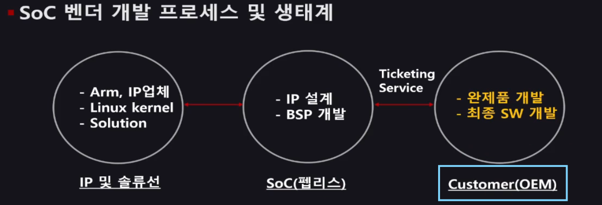
 | ↓ (glibc → syscall)
 | [커널]
 | sys_write()
 | ↓
 | VFS → 파일시스템 드라이버
 | ↓
 | 버퍼/페이지 캐시에 기록 (바로 리턴)
 | ↓
 | [커널 프로세스]
 | kworker / flush / jbd2 …
 | ↓
 | 실제 디스크 장치에 write 수행

 | 테스크 디스크립터(Task Descriptor)
 | 리눅스 커널이 “프로세스(작업)”를 관리하기 위해 각 프로세스에 붙여둔 신분증

 | 비유 |  | 설명
 | 🪪 주민등록증 / 여권 |  | 프로세스 하나하나에 부여된 “신원 정보 카드”야.
 |  |  | 커널이 “이건 누구냐?”를 판단할 때 보는 식별서류 같은 존재.

 | 📋 사람의 이력서 |  | 이름(PID), 소속 그룹, 현재 상태(자는 중/일하는 중),
 |  |  | 가지고 있는 자원(메모리, 파일 핸들) 등 “그 프로세스의 모든 상태”를 담고 있음.

 | 🧠 두뇌 속의 ‘할 일 리스트’ |  | 커널 입장에서 “지금 어떤 프로세스가 뭘 하고 있는지”
 |  |  | 전부 기록돼 있어서, CPU가 다음에 실행할 프로세스를 선택할 때 참고함.

 | 실제 커널 구조에서는?

 | 리눅스에서는 이 Task Descriptor가
 | task_struct라는 구조체로 정의돼 있어 👇
 | struct task_struct { |  |  |  |  | 쉽게 말해 이런 구조야
 | pid_t pid; // 프로세스 ID |  |  |  |  | 프로세스 A → task_struct_A
 | long state; // 실행 상태 (running, sleeping, stopped) |  |  |  |  | 프로세스 B → task_struct_B
 | struct mm_struct *mm; // 메모리 관련 정보 |  |  |  |  | 프로세스 C → task_struct_C
 | struct files_struct *files; // 열린 파일 정보
 | struct task_struct *parent; // 부모 프로세스 포인터
 | struct list_head children; // 자식 프로세스 리스트 |  |  |  |  | 그리고 커널 스케줄러는 이 리스트를 돌면서:
 | struct thread_info *thread; // CPU 레지스터 상태 등
 | ... |  |  |  |  | “지금은 A 실행 중인데, B가 깨어났네?
 | }; // 이 구조체가 바로 **“프로세스의 모든 정보”**를 담고 있는 곳이야. |  |  |  |  | 그럼 A의 상태를 task_struct_A에 저장하고,
 |  |  |  |  |  | B의 상태를 task_struct_B에서 불러오자!”
 | struct mm_struct *mm; // 메모리 관련 정보
 | └> 커널 프로세스에는 nullptr로 대어있다 |  |  |  |  | 이걸 반복하면서 여러 프로세스가 돌아가는 척 하는 거야.
 |  |  |  |  |  | (즉, 멀티태스킹의 핵심 자료구조)

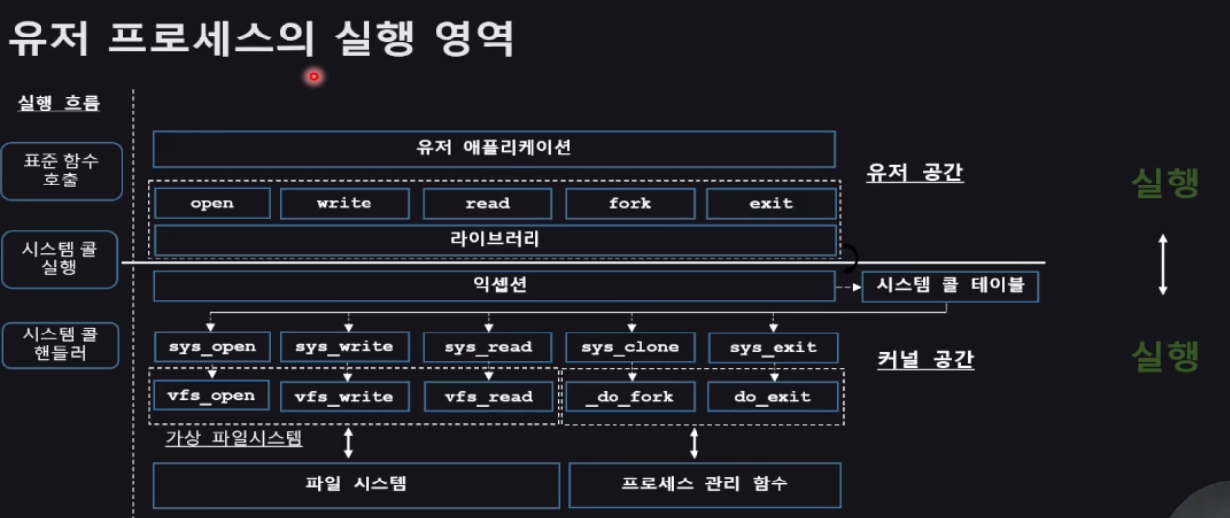

 | 커널 스레드(Kernel Thread) 정리
 | 커널 스레드는 커널 공간에서만 실행되는 프로세스(스레드) 로,
 | 데몬처럼 백그라운드에서 동작하며 시스템 자원(메모리, 전원 등)을 제어·관리한다.

 | 즉, 사용자 프로그램이 아니라
 | 운영체제 내부를 위한 일꾼(thread) 이라고 보면 돼.

 | 특징
 | 항목 | 설명
 | 실행 공간 | 커널 공간에서만 실행되며, 사용자 공간(user space)과 직접 상호작용하지 않음

 | 역할 | 실행, 대기, 종료 등 모든 스케줄링 동작을 커널이 직접 제어

 | 생명주기 | 대부분의 커널 스레드는 시스템이 부팅될 때 자동 생성되고,
 |  | 시스템이 종료될 때까지 백그라운드로 계속 동작

 | 예시 역할 | 메모리 청소(kswapd), 인터럽트 처리(ksoftirqd), 디스크 쓰기(flush) 등

